入力・提出方法
入力、提出方法

① 「入力用シート」を記載してください ※入力されたものが「第２号様式」に転記されます
② 「第２号様式」に医療機関番号及び住所を記載してください
③ 「第２号様式」、「入力用シート」を印刷してください
④ 印刷したものに添付資料（第２号様式に記載されているもの）を付けて以下に郵送してください

提出先：〒330-9890 さいたま新都心郵便局私書箱150号
厚生労働省医療提供体制支援補助金事務局 宛
※封筒に「仕入控除税額報告書在中」と記載ください

（参考）仕入税額控除額（返還額）
（１）仕入控除税額（返還額）がない場合
・消費税の申告義務がない
・簡易課税方式により申告している
・公益法人等であって、特定収入割合が５％を超えている（医療法人社団及び医療法人財団を除く）
・補助対象経費にかかる消費税を、個別対応方式において、「非課税売上のみに要するもの」として申告している
・補助対象経費が人件費等の非課税仕入となっている
（２）仕入控除税額（返還額）がある場合
ア 課税売上割合が９５％以上かつ課税売上高が５億円以下の法人等の場合
補助金額×１０／１１０＝返還額
イ 課税売上割合が９５％未満の法人等、又は課税売上割合が９５％以上かつ課税売上高が５億円を超える法人等
であって、個別対応方式により消費税の申告を行っている場合
ＡとＢの合計額
Ａ 課税売上のみに要する補助対象経費に使用された補助金
補助金額×１０／１１０＝返還額
Ｂ 課税売上と非課税売上に共通して要する補助対象経費に使用された補助金
補助金額×共通するもの／補助対象経費×課税売上割合×１０／１１０＝返還額
ウ 課税売上割合が９５％未満の法人等、又は課税売上割合が９５％以上かつ課税売上高が５億円を超える法人等
であって、一括比例配分方式により消費税の申告を行っている場合
補助金額×課税仕入額／補助対象経費×課税売上割合×１０／１１０＝返還額

第２号様式
第２号様式

 |  |  | 令和 年 月 日

厚生労働大臣 殿
 |  | 医療機関番号： |  |  | ←医療機関番号（10桁）を入力してください
 |  | 住所： |  |  | ←住所を入力してください
 |  | 事業者名： | （入力用シートより自動転記）
 |  | 代表者氏名： | （入力用シートより自動転記）

※交付決定日、交付決定番号については、
厚生労働省HPの当該補助金ページに検索用のファイルを用意しています。
厚生労働省HP：https://www.mhlw.go.jp/stf/newpage_21485.html
「令和３年度新型コロナウイルス感染症感染拡大防止継続支援補助金」について
令和３年度消費税及び地方消費税に係る仕入控除税額報告書

令和 年 月 日 厚生労働省発 第 号により交付決定があった令和３年度新型コロナウイルス感染症感染拡大防止継続支援補助金について、当該交付要綱５の（５）の規定に基づき、次のとおり報告する。

１ 補助金等に係る予算の執行の適正化に関する法律（昭和30年法律第179号）
第15条の規定による確定額又は事業実績報告による精算額
 |  | 金 | （入力用シートより自動転記） | 円

２ 消費税及び地方消費税の申告により確定した消費税及び地方消費税に係る
仕入控除税額（要国庫補助金返還相当額）
 |  | 金 | （入力用シートより自動転記） | 円

３ 添付書類
 | （入力用シートより自動転記）

入力用シート
※交付決定日、交付決定番号については、
厚生労働省HPの当該補助金ページに検索用のファイルを用意しています。
厚生労働省HP：https://www.mhlw.go.jp/stf/newpage_21485.html
「令和３年度新型コロナウイルス感染症感染拡大防止継続支援補助金」について
《入力用シート》
基本情報

提出日 |  |  | 令和 |  | 年 |  | 月 |  |  | 日
事業者名
代表者名
交付決定日 |  |  | 令和 |  | 年 |  | 月 |  |  | 日
交付決定番号 |  |  | 厚生労働省発 |  |  | 第 |  |  |  | 号
補助金確定額（精算額） |  |  |  |  |  |  |  |  |  | 円

【仕入控除税額（返還額）がない場合】
※①～⑤のうち該当するものをプルダウンで「○」を選択してください（①、③の場合、黄色い網掛け部分も記載してください） |  |  |  |  |  |  |  |  |  |  |  |  |  |  |  |  |  | ○ | ←プルダウン用

 | ① | 消費税の申告義務がない |  |  |  |  |  |  |  |  | 基準期間における課税売上高（税抜） |  |  |  |  |  | 円
 | ② | 簡易課税方式により申告している |  |  |  |  |  |  |  |  |  |  |  |  |  |  |  | 添付資料 |  | 簡易課税方式の確定申告書の写し
 | ③ | 公益法人等であって、特定収入割合が５％を超えている |  |  |  |  |  | （医療法人社団及び医療法人財団を除く） |  |  |  |  |  | 特定収入割合 |  |  | ％ | 添付資料 |  | 特定収入割合の計算表の写し
 | ④ | 補助対象経費にかかる消費税を、個別対応方式において、「非課税売上のみに要するもの」として申告している |  |  |  |  |  |  |  |  |  |  |  |  |  |  |  | 添付資料 |  | 確定申告書の写し
 | ⑤ | 補助対象経費が人件費等の非課税仕入となっている |  |  |  |  |  |  |  |  |  |  |  |  |  |  |  | 添付資料 |  | 確定申告書の写し

【仕入控除税額（返還額）がある場合】
※黄色い網掛け部分を記載してください（①～③は、該当するものにプルダウンで「○」を選択してください）

（課税売上割合）
 | 課税資産の譲渡等の対価の額 |  |  |  |  |  |  | 円 | ････ ａ
 | 資産の譲渡等の対価の額 |  |  |  |  |  |  | 円 | ････ ｂ

 | 課税売上割合 ａ／ｂ＝ |  |  |  |  |  |  |  | ････ c
 |  |  |  | ※自動で計算されますが、税額控除の計算で端数処理している場合には、端数処理した金額を直接入力してください
 |  |  |  | （注：申告書に記載された％をそのまま入力するわけではありません）

 | ①課税売上割合が９５％以上かつ課税売上高が５億円以下の法人等の場合 |  |  |  |  |  |  |  |  |  |  |  |  |  |  |  |  | 添付資料
 |  |  |  |  |  |  |  |  |  |  |  |  |  |  |  |  |  | 確定申告書の写し
 |  | （仕入控除税額（返還額）） |  | 補助金確定額（精算額）×１０／１１０＝ |  |  |  |  |  |  |  |  |  |  |  |  |  | 課税売上割合・控除対象仕入税額等の計算書の写し

 | ②一括比例配分方式により消費税の申告を行っている場合 |  |  |  |  |  |  |  |  |  |  |  |  |  |  |  |  | 添付資料
 |  | ■補助金対象経費の内訳（補助金確定額ではなく補助金により購入等をした経費の内訳です） |  |  |  |  |  |  |  |  |  |  |  |  |  |  |  | 確定申告書の写し
 |  | 対象経費の内訳 |  | 課税仕入額 （１０％） |  | 課税仕入額 （８％） |  |  | 非課税・ 不課税仕入額 |  | 合 計 |  |  |  |  |  |  | 課税売上割合・控除対象仕入税額等の計算書の写し

 |  |  |  |  |  |  |  |  |  |  | 0
 |  |  |  |  |  |  |  |  |  |  | 0
 |  |  |  |  |  |  |  |  |  |  | 0
 |  |  |  |  |  |  |  |  |  |  | 0
 |  |  |  |  |  |  |  |  |  |  | 0
 |  |  |  |  |  |  |  |  |  |  | 0
 |  |  |  |  |  |  |  |  |  |  | 0
 |  | 合 計 |  | 0 |  | 0 |  |  | 0 |  | 0
 |  |  |  | ｄ |  | ｅ |  |  |  |  | ｆ

 |  | （仕入控除税額（返還額）） |  | （補助金確定額（精算額）×１０／１１０×ｃ×(ｄ／ｆ))＋
 |  |  |  | （補助金確定額（精算額）× ８／１０８×ｃ×(ｅ／ｆ))＝

 | ③個別対応方式により消費税の申告を行っている場合 |  |  |  |  |  |  |  |  |  |  |  |  |  |  |  |  | 添付資料
 |  | ■補助金対象経費の内訳（補助金確定額ではなく補助金により購入等をした経費の内訳です） |  |  |  |  |  |  |  |  |  |  |  |  |  |  |  | 確定申告書の写し
 |  | 対象経費の内訳 |  | 課税仕入額（10％分） |  |  |  |  |  |  | 課税仕入額（8％分） |  |  |  | 非課税・ 不課税仕入額 | 合 計 |  | 課税売上割合・控除対象仕入税額等の計算書の写し
 |  |  |  | 課税売上 対 応 分 |  | 共通対応分 |  |  | 非課税売上 対 応 分 |  | 課税売上 対 応 分 | 共通対応分 | 非課税売上 対 応 分

 |  |  |  |  |  |  |  |  |  |  |  |  |  |  |  | 0
 |  |  |  |  |  |  |  |  |  |  |  |  |  |  |  | 0
 |  |  |  |  |  |  |  |  |  |  |  |  |  |  |  | 0
 |  |  |  |  |  |  |  |  |  |  |  |  |  |  |  | 0
 |  |  |  |  |  |  |  |  |  |  |  |  |  |  |  | 0
 |  |  |  |  |  |  |  |  |  |  |  |  |  |  |  | 0
 |  |  |  |  |  |  |  |  |  |  |  |  |  |  |  | 0
 |  | 合 計 |  | 0 |  | 0 |  |  | 0 |  | 0 | 0 | 0 |  | 0 | 0
 |  |  |  | ｇ |  | ｈ |  |  |  |  | ｉ | ｊ |  |  |  | ｋ

 |  | （仕入控除税額（返還額）） |  | （補助金確定額（精算額）×１０／１１０×(ｇ／ｋ))＋（補助金確定額（精算額）×１０／１１０×ｃ×（ｈ／ｋ））＋
 |  |  |  | （補助金確定額（精算額）× ８／１０８×(ｉ／ｋ))＋（補助金確定額（精算額）× ８／１０８×ｃ×（ｊ／ｋ））＝

確定申告書
（以下のページの写しを添付して下さい。）

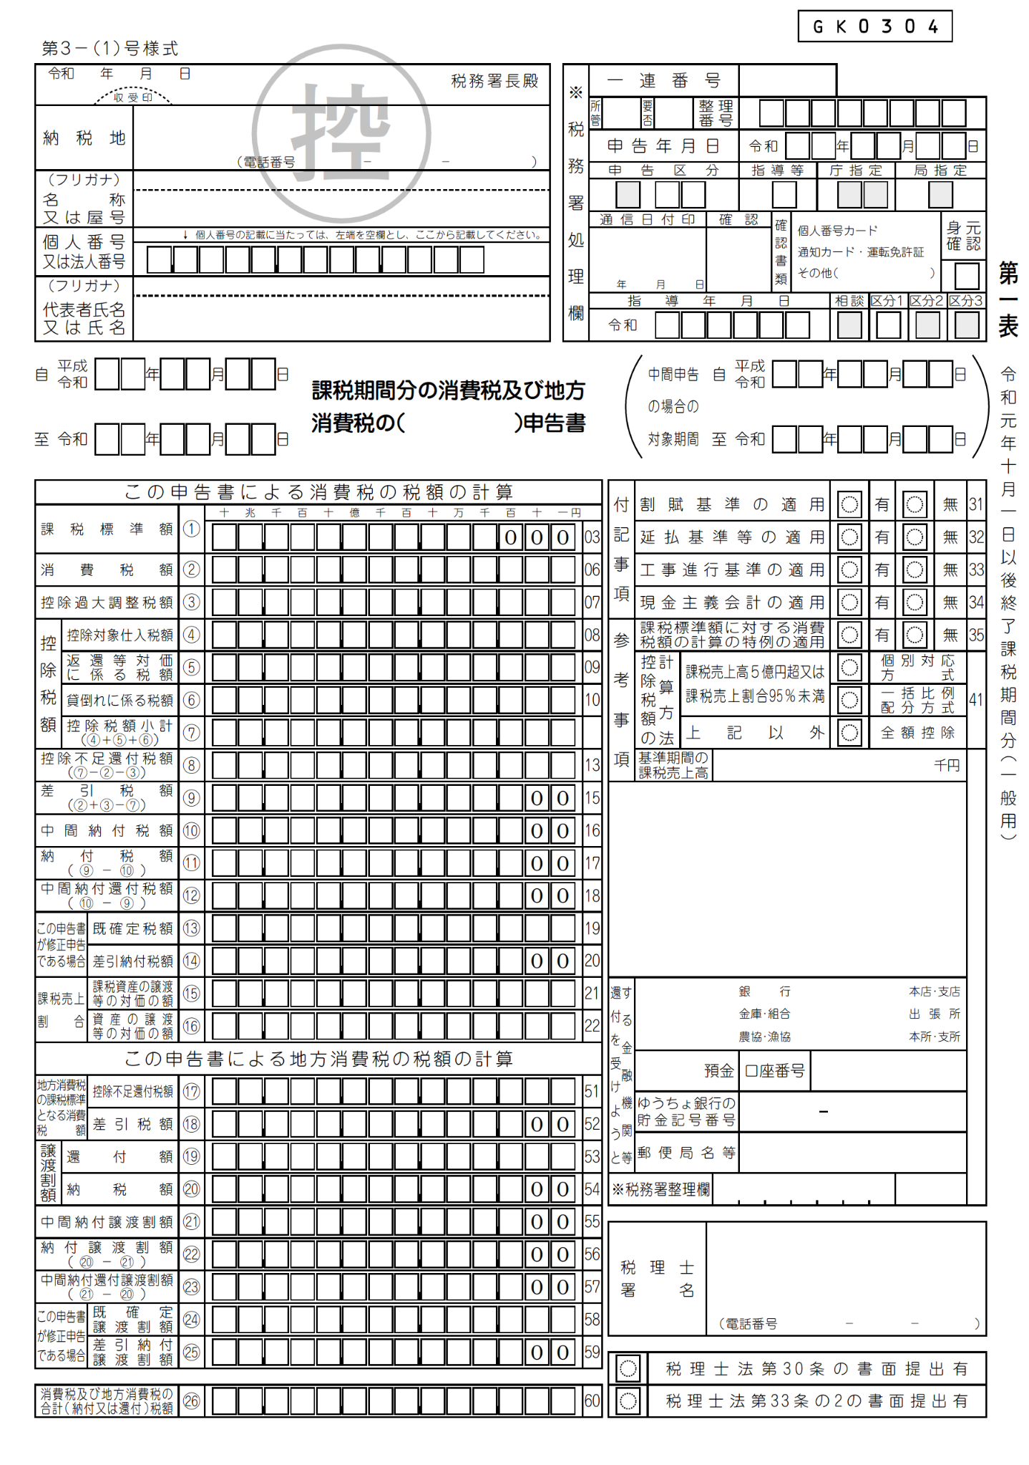

簡易課税方式の確定申告書
（以下のページの写しを添付して下さい。）

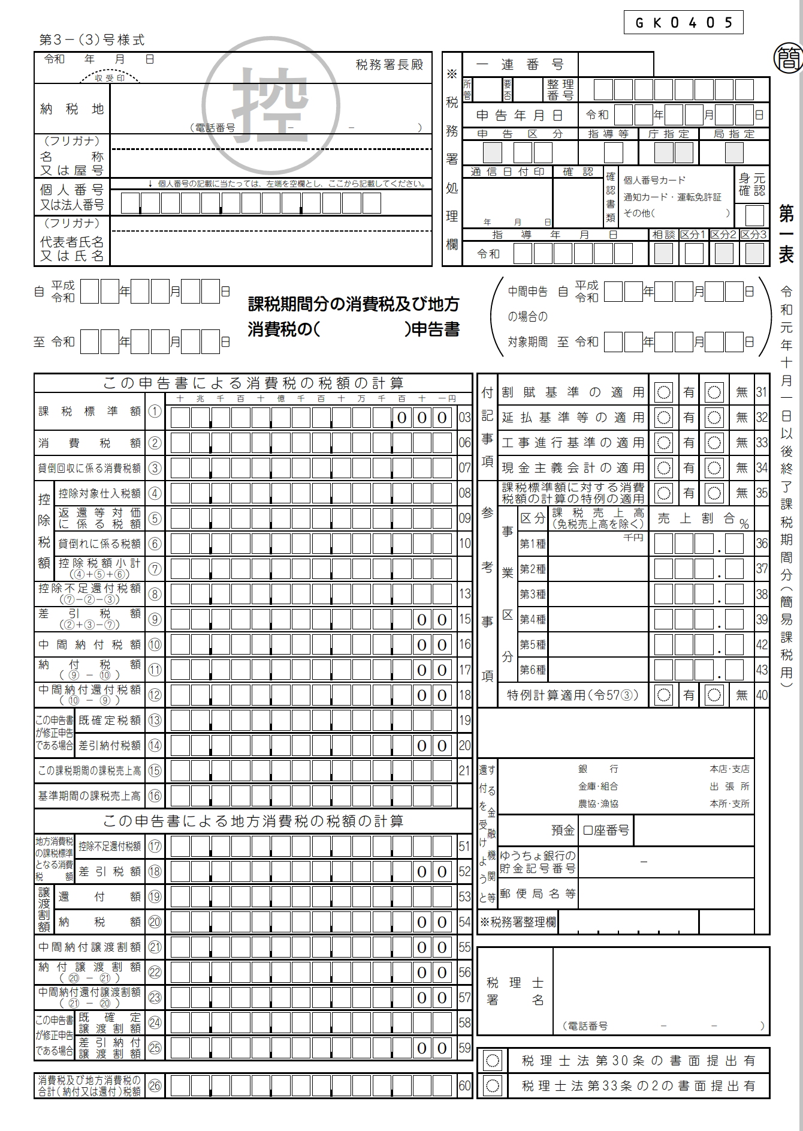

課税売上割合・控除対象仕入税額等計算表
（以下のページの写しを添付して下さい。）

